buffer长度
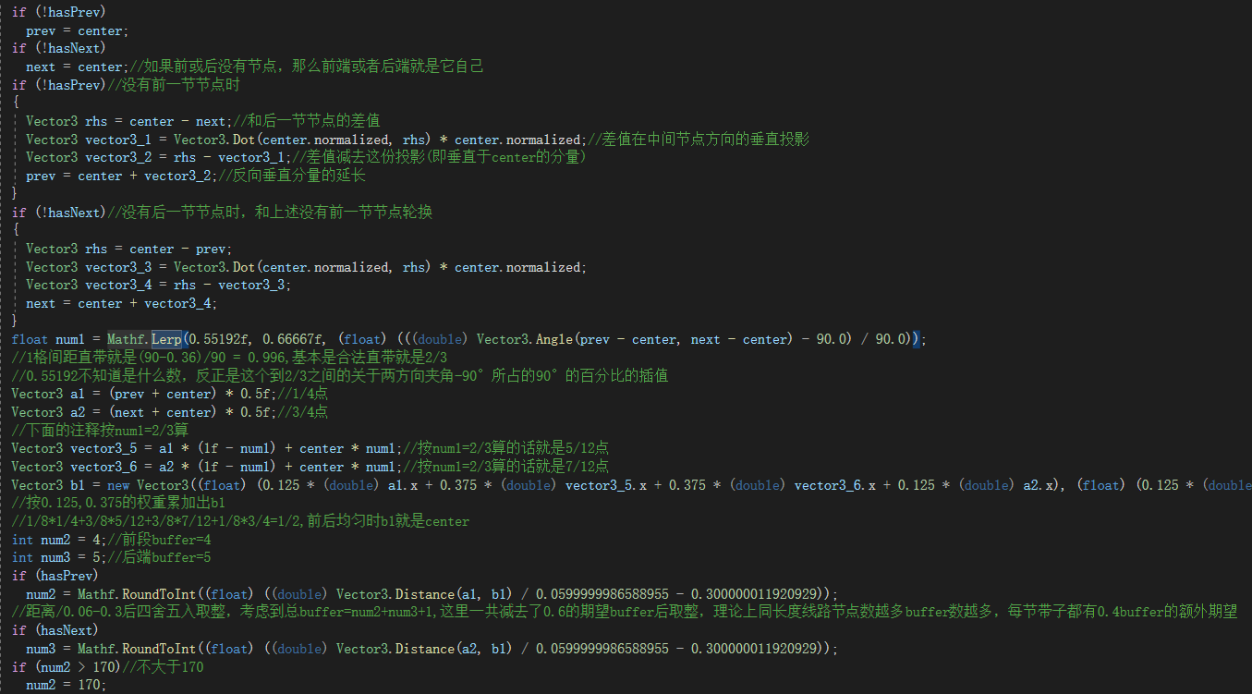
最粗略的算法是在非极端情况下每0.06m就是1buffer,如果半边超过170buffer就按170buffer算(也就是说一节带子最多长341buffer),而最短情况下一节带子3buffer
实际上是使用贝塞尔曲线根据节点与其相邻节点的坐标插值画出传送带路径后，再依据前后节点角度取0.552~0.667之间的一个数字作为基准计算前中后3个关键点位
然后分别根据前中、中后点位的空间距离计算前段buffer和后段buffer，前后端buffer不低于1不高于170，如果带子是线路端点则分别是4和5，而中心buffer长度则是1，节点包含buffer总数是前+1+后
核心逻辑代码如下：

恒星光度-戴森球半径关系
$$\left\{\begin{aligned}0.458908 , l<0.859048 \\ 0.336+0.220878×{(l^{2.424242+\frac{0.975417}{\ln{(l^{4.329004}+4)}}})}^{1.256310},0.859048≤l<1.003696 \\ 0.552194×{(l^{2.424242+\frac{0.975417}{\ln{(l^{4.329004}+4)}}})}^{1.256310} ,1.003696≤l<1.179172 \\ 0.875315×{(l^{2.424242+\frac{0.975417}{\ln{(l^{4.329004}+4)}}})}^{0.314077} ,1.179172≤l<2.456765 \\ 1.860000 , l≥2.456765\end{aligned}\right.$$
主序星光度(l)——理论最大球半径(au)公式： |  |  |  |  |  |  |  |  | 主序星光度-半径计算器 |  |  | 蓝巨光度-理论最大半径表
 |  |  |  |  |  |  |  |  | 光度(l) | 相对温度系数 | 最大壳半径(m) | 光度(l) | 最大壳半径(m) | 斜率(au/l)
 |  |  |  |  |  |  |  | 输入→ | 0.795 | 0.49268833804 | 18356.32 | 1.5 | 145445.11212 | 2.1342207599
 |  |  |  |  |  |  |  |  |  |  |  | 1.51 | 146298.80043 | 2.1273628471
 |  |  |  |  |  |  |  |  |  |  |  | 1.52 | 147149.74557 | 2.1205349271
 |  |  |  |  |  |  |  |  | 巨星光度-半径计算器 |  |  | 1.53 | 147997.95954 | 2.1137401212
 |  |  |  |  |  |  |  |  | 光度(l) | 相对温度系数 | 最大壳半径(m) | 1.54 | 148843.45558 | 2.1069814015
 |  |  |  |  |  |  |  | 输入→ | 2.678 | 9.309127886 | 232836.10899 | 1.55 | 149686.24815 | 2.1002615905
 |  |  |  |  |  |  |  | 原光度→ | 2.2932401651 |  | 70556.396663 | 1.56 | 150526.35278 | 2.0935833605
 |  |  |  |  |  |  |  |  |  |  |  | 1.57 | 151363.78613 | 2.0869492342
 |  |  |  |  |  |  |  |  |  |  |  | 1.58 | 152198.56582 | 2.0803615852
 |  |  |  |  |  |  |  |  |  |  |  | 1.59 | 153030.71045 | 2.0738226395
 |  |  |  |  |  |  |  |  |  |  |  | 1.6 | 153860.23951 | 2.0673344768
 |  |  |  |  |  |  |  | 类型变化 | 光度系数 | 壳半径系数 | 参数x范围 | 1.61 | 154687.1733 | 2.0608990329
光度、戴森球半径首先通过一定计算生成且存在如上关系式，之后会通过恒星年龄来判断是否是巨星或死星(黑洞/中子星/白矮星)，变为巨星时，恒星光度直接变为生成为主序星时的1.6^0.33即约1.16778倍, 戴森球半径直接变为原来的3.3倍，其余变化会根据某个均匀分布的随机数乘以相应系数，具体如右 |  |  |  |  |  |  |  | 黑洞 | (0.001x)^0.33 | 1 | 0.95~1.05 | 1.62 | 155511.53291 | 2.054518102
 |  |  |  |  |  |  |  | 中子星 | (0.2x)^0.33 | 1.5x | 0.95~1.05 | 1.63 | 156333.34015 | 2.0481933392
 |  |  |  |  |  |  |  | 白矮星 | (0.04x)^0.33 | 1 | 0.8~1.2 | 1.64 | 157152.61749 | 2.0419262638
得到理论最大球半径后，还需将理论半径四舍五入到整百数字，才是实际最大球半径 |  |  |  |  |  |  |  | 巨星 | 1.6^0.33 | 3.3 | 1~10 | 1.65 | 157969.388 | 2.0357182626
 |  |  |  |  |  |  |  |  |  |  |  | 1.66 | 158783.6753 | 2.0295705932
同时，如果最大球半径小于恒星物理半径的3倍，那么会被强制拉到恒星半径的3倍，不过这种情况只会发生在部分光度不足1.05的红巨上，其余恒星统统不会触发这个条件。因为红巨星的最大壳半径通常不是我们感兴趣的东西，而且把星球物理半径的生成计算加进来也太麻烦了，此处就没有处理这类特殊情况 |  |  |  |  |  |  |  |  |  |  |  | 1.67 | 159595.50354 | 2.0234843879
 |  |  |  |  |  |  |  |  | ABO光度-理论最大半径表 |  |  | 1.68 | 160404.89729 | 2.0174606575
 |  |  |  |  |  |  |  |  | 光度(l) | 最大壳半径(m) | 斜率(au/l) | 1.69 | 161211.88156 | 2.0115002954
 |  |  |  |  |  |  |  |  | 1.18 | 40849.998525 | 0.78501098097 | 1.7 | 162016.48167 | 2.0056040817
 |  |  |  |  |  |  |  |  | 1.19 | 41164.002917 | 0.78215001694 | 1.71 | 162818.72331 | 1.9997726874
次级结论： |  |  |  |  |  |  |  |  | 1.2 | 41476.862924 | 0.77928051506 | 1.72 | 163618.63238 | 1.9940066787
1.对A、B、O星以及对应的蓝巨来说，最大壳半径和最高光度近似成线性，但也只是近似而已，当光度>2.1时，最大壳半径(au)/光度的斜率在0.61~0.58不等 |  |  |  |  |  |  |  |  | 1.21 | 41788.57513 | 0.77640506711 | 1.73 | 164416.23505 | 1.9883065216
 |  |  |  |  |  |  |  |  | 1.22 | 42099.137157 | 0.77352620584 | 1.74 | 165211.55766 | 1.9826725859
 |  |  |  |  |  |  |  |  | 1.23 | 42408.547639 | 0.77064639818 | 1.75 | 166004.6267 | 1.9771051498
 |  |  |  |  |  |  |  |  | 1.24 | 42716.806198 | 0.76776803914 | 1.76 | 166795.46876 | 1.9716044044
另：恒星光度与分类关系如下表 |  |  |  |  |  |  |  |  | 1.25 | 43023.913414 | 0.76489344634 | 1.77 | 167584.11052 | 1.9661704578
光度 | <0.892829 | <0.965029 | <1.044266 | <1.131809 | <1.397858 | <2.023751 | ≥2.023751 |  | 1.26 | 43329.870793 | 0.76202485524 | 1.78 | 168370.5787 | 1.9608033393
种类 | M | K | G | F | A | B | O |  | 1.27 | 43634.680735 | 0.75916441494 | 1.79 | 169154.90004 | 1.9555030041
 |  |  |  |  |  |  |  |  | 1.28 | 43938.346501 | 0.75631418469 | 1.8 | 169937.10124 | 1.9502693371
 |  |  |  |  |  |  |  |  | 1.29 | 44240.872174 | 0.75347613094 | 1.81 | 170717.20897 | 1.9451021572
主序星光度-理论最大半径(m)图 |  |  |  |  |  |  |  |  | 1.3 | 44542.262627 | 0.7506521251 | 1.82 | 171495.24984 | 1.9400012211
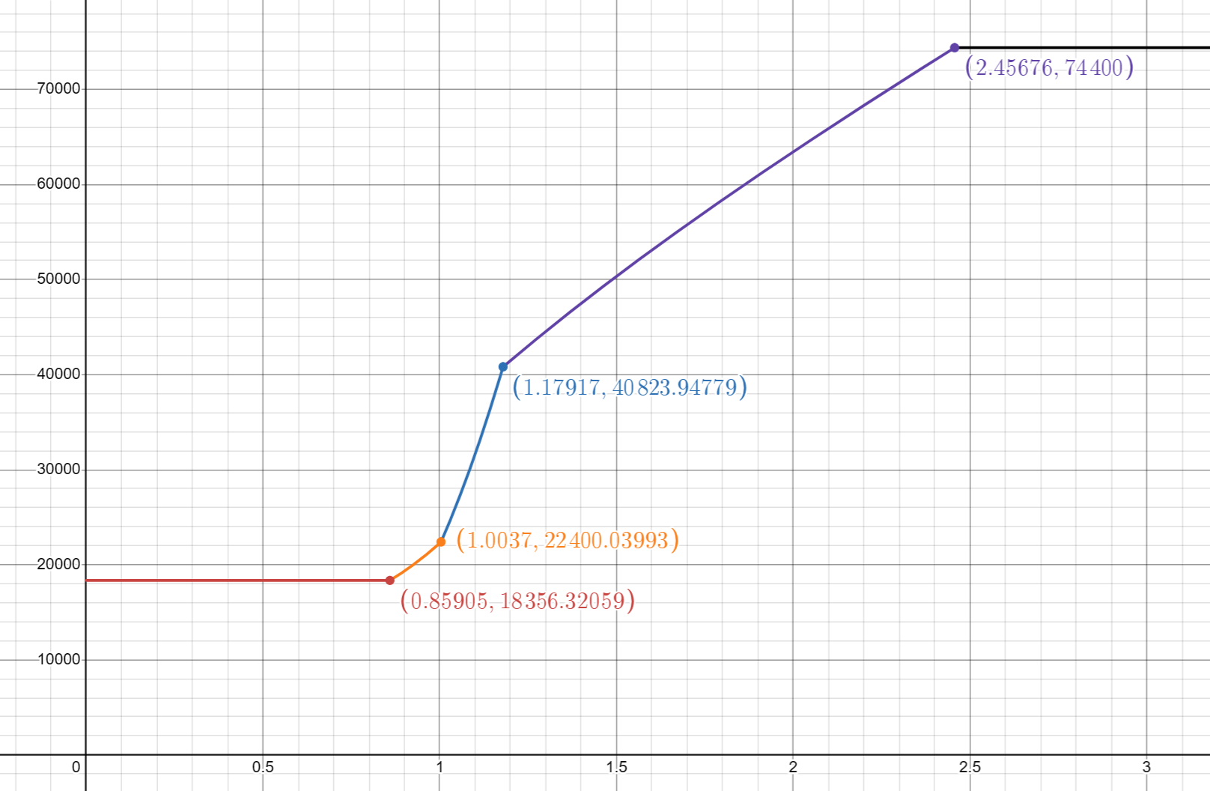
 |  |  |  |  |  |  |  |  | 1.31 | 44842.523477 | 0.7478439418 | 1.83 | 172271.25032 | 1.9349662274
 |  |  |  |  |  |  |  |  | 1.32 | 45141.661054 | 0.74505325775 | 1.84 | 173045.23682 | 1.9299968203
 |  |  |  |  |  |  |  |  | 1.33 | 45439.682357 | 0.74228165107 | 1.85 | 173817.23554 | 1.9250925936
 |  |  |  |  |  |  |  |  | 1.34 | 45736.595017 | 0.73953060121 | 1.86 | 174587.27258 | 1.9202530936
 |  |  |  |  |  |  |  |  | 1.35 | 46032.407258 | 0.73680148925 | 1.87 | 175355.37382 | 1.9154778235
 |  |  |  |  |  |  |  |  | 1.36 | 46327.127853 | 0.73409559866 | 1.88 | 176121.56495 | 1.910766246
 |  |  |  |  |  |  |  |  | 1.37 | 46620.766093 | 0.73141411648 | 1.89 | 176885.87145 | 1.9061177868
 |  |  |  |  |  |  |  |  | 1.38 | 46913.331739 | 0.72875813483 | 1.9 | 177648.31856 | 1.9015318378
 |  |  |  |  |  |  |  |  | 1.39 | 47204.834993 | 0.72612865273 | 1.91 | 178408.9313 | 1.8970077599
 |  |  |  |  |  |  |  |  | 1.4 | 47495.286454 | 0.72352657827 | 1.92 | 179167.7344 | 1.8925448859
 |  |  |  |  |  |  |  |  | 1.41 | 47784.697086 | 0.72095273097 | 1.93 | 179924.75235 | 1.8881425234
 |  |  |  |  |  |  |  |  | 1.42 | 48073.078178 | 0.71840784444 | 1.94 | 180680.00936 | 1.8837999571
 |  |  |  |  |  |  |  |  | 1.43 | 48360.441316 | 0.71589256911 | 1.95 | 181433.52935 | 1.8795164515
 |  |  |  |  |  |  |  |  | 1.44 | 48646.798344 | 0.71340747527 | 1.96 | 182185.33593 | 1.875291253
 |  |  |  |  |  |  |  |  | 1.45 | 48932.161334 | 0.71095305612 | 1.97 | 182935.45243 | 1.8711235925
 |  |  |  |  |  |  |  |  | 1.46 | 49216.542556 | 0.70852973099 | 1.98 | 183683.90187 | 1.8670126873
 |  |  |  |  |  |  |  |  | 1.47 | 49499.954448 | 0.7061378486 | 1.99 | 184430.70694 | 1.8629577429
 |  |  |  |  |  |  |  |  | 1.48 | 49782.409588 | 0.70377769041 | 2 | 185175.89004 | 1.8589579555
 |  |  |  |  |  |  |  |  | 1.49 | 50063.920664 | 0.70144947396 | 2.01 | 185919.47322 | 1.855012513
 |  |  |  |  |  |  |  |  | 1.5 | 50344.500454 | 0.69915335623 | 2.02 | 186661.47822 | 1.8511205973
 |  |  |  |  |  |  |  |  | 1.51 | 50624.161796 | 0.69688943703 | 2.03 | 187401.92646 | 1.8472813855
 |  |  |  |  |  |  |  |  | 1.52 | 50902.917571 | 0.69465776232 | 2.04 | 188140.83902 | 1.8434940514
 |  |  |  |  |  |  |  |  | 1.53 | 51180.780676 | 0.69245832748 | 2.05 | 188878.23664 | 1.8397577674
 |  |  |  |  |  |  |  |  | 1.54 | 51457.764007 | 0.69029108058 | 2.06 | 189614.13975 | 1.8360717048
 |  |  |  |  |  |  |  |  | 1.55 | 51733.880439 | 0.68815592554 | 2.07 | 190348.56843 | 1.8324350359
 |  |  |  |  |  |  |  |  | 1.56 | 52009.142809 | 0.68605272521 | 2.08 | 191081.54244 | 1.8288469346
 |  |  |  |  |  |  |  |  | 1.57 | 52283.563899 | 0.6839813044 | 2.09 | 191813.08122 | 1.8253065778
 |  |  |  |  |  |  |  |  | 1.58 | 52557.156421 | 0.68194145278 | 2.1 | 192543.20385 | 1.8218131459
 |  |  |  |  |  |  |  |  | 1.59 | 52829.933002 | 0.67993292771 | 2.11 | 193271.9291 | 1.818365824
 |  |  |  |  |  |  |  |  | 1.6 | 53101.906173 | 0.67795545693 | 2.12 | 193999.27543 | 1.8149638027
 |  |  |  |  |  |  |  |  | 1.61 | 53373.088356 | 0.67600874118 | 2.13 | 194725.26096 | 1.8116062787
 |  |  |  |  |  |  |  |  | 1.62 | 53643.491853 | 0.67409245671 | 2.14 | 195449.90347 | 1.8082924555
 |  |  |  |  |  |  |  |  | 1.63 | 53913.128835 | 0.67220625762 | 2.15 | 196173.22045 | 1.8050215441
 |  |  |  |  |  |  |  |  | 1.64 | 54182.011338 | 0.67034977819 | 2.16 | 196895.22907 | 1.8017927637
 |  |  |  |  |  |  |  |  | 1.65 | 54450.15125 | 0.66852263496 | 2.17 | 197615.94617 | 1.7986053417
 |  |  |  |  |  |  |  |  | 1.66 | 54717.560304 | 0.66672442885 | 2.18 | 198335.38831 | 1.7954585146
 |  |  |  |  |  |  |  |  | 1.67 | 54984.250075 | 0.66495474703 | 2.19 | 199053.57171 | 1.7923515284
 |  |  |  |  |  |  |  |  | 1.68 | 55250.231974 | 0.66321316478 | 2.2 | 199770.51233 | 1.7892836387
 |  |  |  |  |  |  |  |  | 1.69 | 55515.51724 | 0.66149924719 | 2.21 | 200486.22578 | 1.7862541113
 |  |  |  |  |  |  |  |  | 1.7 | 55780.116939 | 0.65981255076 | 2.22 | 201200.72743 | 1.7832622221
 |  |  |  |  |  |  |  |  | 1.71 | 56044.041959 | 0.65815262494 | 2.23 | 201914.03231 | 1.7803072578
 |  |  |  |  |  |  |  |  | 1.72 | 56307.303009 | 0.65651901348 | 2.24 | 202626.15522 | 1.7773885158
 |  |  |  |  |  |  |  |  | 1.73 | 56569.910614 | 0.65491125581 | 2.25 | 203337.11062 | 1.7745053045
 |  |  |  |  |  |  |  |  | 1.74 | 56831.875117 | 0.65332888818 | 2.26 | 204046.91275 | 1.7716569433
 |  |  |  |  |  |  |  |  | 1.75 | 57093.206672 | 0.65177144486 | 2.27 | 204755.57552 | 1.7688427628
 |  |  |  |  |  |  |  |  | 1.76 | 57353.91525 | 0.65023845913 | 2.28 | 205463.11263 | 1.766062105
 |  |  |  |  |  |  |  |  | 1.77 | 57614.010634 | 0.6487294643 | 2.29 | 206169.53747 | 1.7633143233
 |  |  |  |  |  |  |  |  | 1.78 | 57873.502419 | 0.64724399451 | 2.3 | 206874.8632 | 1.7605987822
 |  |  |  |  |  |  |  |  | 1.79 | 58132.400017 | 0.64578158563 | 2.31 | 207579.10271 | 1.7579148579
 |  |  |  |  |  |  |  |  | 1.8 | 58390.712651 | 0.64434177593 | 2.32 | 208282.26866 | 1.7552619378
 |  |  |  |  |  |  |  |  | 1.81 | 58648.449362 | 0.64292410678 | 2.33 | 208984.37343 | 1.752639421
 |  |  |  |  |  |  |  |  | 1.82 | 58905.619004 | 0.6415281233 | 2.34 | 209685.4292 | 1.7500467175
 |  |  |  |  |  |  |  |  | 1.83 | 59162.230254 | 0.64015337481 | 2.35 | 210385.44789 | 1.7474832489
 |  |  |  |  |  |  |  |  | 1.84 | 59418.291604 | 0.63879941543 | 2.36 | 211084.44119 | 1.744948448
 |  |  |  |  |  |  |  |  | 1.85 | 59673.81137 | 0.63746580448 | 2.37 | 211782.42057 | 1.7424417587
 |  |  |  |  |  |  |  |  | 1.86 | 59928.797692 | 0.63615210683 | 2.38 | 212479.39727 | 1.7399626359
 |  |  |  |  |  |  |  |  | 1.87 | 60183.258534 | 0.63485789335 | 2.39 | 213175.38232 | 1.7375105456
 |  |  |  |  |  |  |  |  | 1.88 | 60437.201692 | 0.6335827411 | 2.4 | 213870.38654 | 1.7350849644
 |  |  |  |  |  |  |  |  | 1.89 | 60690.634788 | 0.63232623367 | 2.41 | 214564.42053 | 1.7326853801
 |  |  |  |  |  |  |  |  | 1.9 | 60943.565282 | 0.6310879614 | 2.42 | 215257.49468 | 1.7303112905
 |  |  |  |  |  |  |  |  | 1.91 | 61196.000466 | 0.62986752153 | 2.43 | 215949.6192 | 1.7279622043
 |  |  |  |  |  |  |  |  | 1.92 | 61447.947475 | 0.6286645184 | 2.44 | 216640.80408 | 1.7256376405
 |  |  |  |  |  |  |  |  | 1.93 | 61699.413282 | 0.62747856358 | 2.45 | 217331.05913 | 1.723337128
 |  |  |  |  |  |  |  |  | 1.94 | 61950.404708 | 0.62630927594 | 2.46 | 218020.39398 | 1.721060206
 |  |  |  |  |  |  |  |  | 1.95 | 62200.928418 | 0.62515628178 | 2.47 | 218708.81807 | 1.7188064235
 |  |  |  |  |  |  |  |  | 1.96 | 62450.990931 | 0.62401921482 | 2.48 | 219396.34064 | 1.7165753393
 |  |  |  |  |  |  |  |  | 1.97 | 62700.598617 | 0.62289771632 | 2.49 | 220082.97077 | 1.7143665217
 |  |  |  |  |  |  |  |  | 1.98 | 62949.757703 | 0.621791435 | 2.5 | 220768.71738 | 1.7121795483
 |  |  |  |  |  |  |  |  | 1.99 | 63198.474277 | 0.6207000271 | 2.51 | 221453.5892 | 1.7100140062
 |  |  |  |  |  |  |  |  | 2 | 63446.754288 | 0.61962315635 | 2.52 | 222137.5948 | 1.7078694914
 |  |  |  |  |  |  |  |  | 2.01 | 63694.603551 | 0.61856049394 | 2.53 | 222820.7426 | 1.7057456088
 |  |  |  |  |  |  |  |  | 2.02 | 63942.027748 | 0.61751171843 | 2.54 | 223503.04084 | 1.7036419722
 |  |  |  |  |  |  |  |  | 2.03 | 64189.032435 | 0.61647651578 | 2.55 | 224184.49763 | 1.7015582039
 |  |  |  |  |  |  |  |  | 2.04 | 64435.623042 | 0.61545457917 | 2.56 | 224865.12091 | 1.6994939345
 |  |  |  |  |  |  |  |  | 2.05 | 64681.804873 | 0.61444560904 | 2.57 | 225544.91849 | 1.697448803
 |  |  |  |  |  |  |  |  | 2.06 | 64927.583117 | 0.61344931289 | 2.58 | 226223.89801 | 1.6954224565
 |  |  |  |  |  |  |  |  | 2.07 | 65172.962842 | 0.61246540529 | 2.59 | 226902.06699 | 1.6934145499
 |  |  |  |  |  |  |  |  | 2.08 | 65417.949004 | 0.6114936077 | 2.6 | 227579.43281 | 1.6914247461
 |  |  |  |  |  |  |  |  | 2.09 | 65662.546447 | 0.6105336484 | 2.61 | 228256.00271 | 1.6894527152
 |  |  |  |  |  |  |  |  | 2.1 | 65906.759907 | 0.60958526238 | 2.62 | 228931.78379 | 1.6874981351
 |  |  |  |  |  |  |  |  | 2.11 | 66150.594012 | 0.60864819123 | 2.63 | 229606.78305 | 1.6855606907
 |  |  |  |  |  |  |  |  | 2.12 | 66394.053288 | 0.607722183 | 2.64 | 230281.00733 | 1.6836400744
 |  |  |  |  |  |  |  |  | 2.13 | 66637.142161 | 0.60680699209 | 2.65 | 230954.46336 | 1.6817359851
 |  |  |  |  |  |  |  |  | 2.14 | 66879.864958 | 0.60590237913 | 2.66 | 231627.15775 | 1.6798481288
 |  |  |  |  |  |  |  |  | 2.15 | 67122.22591 | 0.60500811086 | 2.67 | 232299.097 | 1.677976218
 |  |  |  |  |  |  |  |  | 2.16 | 67364.229154 | 0.60412396 | 2.68 | 232970.28749 | 1.676119972
 |  |  |  |  |  |  |  |  | 2.17 | 67605.878738 | 0.60324970512 | 2.69 | 233640.73548 | 1.6742791161
 |  |  |  |  |  |  |  |  | 2.18 | 67847.17862 | 0.60238513049 | 2.7 | 234310.44712 | 1.672453382
 |  |  |  |  |  |  |  |  | 2.19 | 68088.132673 | 0.601530026 | 2.71 | 234979.42848 | 1.6706425074
 |  |  |  |  |  |  |  |  | 2.2 | 68328.744683 | 0.60068418701 | 2.72 | 235647.68548 | 1.6688462361
 |  |  |  |  |  |  |  |  | 2.21 | 68569.018358 | 0.5998474142 | 2.73 | 236315.22397 | 1.6670643174
 |  |  |  |  |  |  |  |  | 2.22 | 68808.957323 | 0.59901951348 | 2.74 | 236982.0497 | 1.6652965066
 |  |  |  |  |  |  |  |  | 2.23 | 69048.565129 | 0.59820029583 | 2.75 | 237648.1683 | 1.6635425643
 |  |  |  |  |  |  |  |  | 2.24 | 69287.845247 | 0.59738957723 | 2.76 | 238313.58533 | 1.6618022565
 |  |  |  |  |  |  |  |  | 2.25 | 69526.801078 | 0.59658717846 | 2.77 | 238978.30623 | 1.6600753545
 |  |  |  |  |  |  |  |  | 2.26 | 69765.435949 | 0.59579292504 | 2.78 | 239642.33637 | 1.6583616349
 |  |  |  |  |  |  |  |  | 2.27 | 70003.753119 | 0.59500664709 | 2.79 | 240305.68103 | 1.6566608791
 |  |  |  |  |  |  |  |  | 2.28 | 70241.755778 | 0.5942281792 | 2.8 | 240968.34538 | 1.6549728735
 |  |  |  |  |  |  |  |  | 2.29 | 70479.44705 | 0.59345736034 | 2.81 | 241630.33453 | 1.6532974093
 |  |  |  |  |  |  |  |  | 2.3 | 70716.829994 | 0.59269403373 | 2.82 | 242291.65349 | 1.6516342823
 |  |  |  |  |  |  |  |  | 2.31 | 70953.907608 | 0.5919380467 | 2.83 | 242952.3072 | 1.6499832929
 |  |  |  |  |  |  |  |  | 2.32 | 71190.682826 | 0.59118925065 | 2.84 | 243612.30052 | 1.6483442459
 |  |  |  |  |  |  |  |  | 2.33 | 71427.158527 | 0.59044750085 | 2.85 | 244271.63822 | 1.6467169505
 |  |  |  |  |  |  |  |  | 2.34 | 71663.337527 | 0.58971265644 | 2.86 | 244930.325 | 1.4741874992
 |  |  |  |  |  |  |  |  | 2.35 | 71899.222589 | 0.58898458022 | 2.87 | 245520 | 0
 |  |  |  |  |  |  |  |  | 2.36 | 72134.816422 | 0.58826313862 | 2.88 | 245520
 |  |  |  |  |  |  |  |  | 2.37 | 72370.121677 | 0.58754820157
 |  |  |  |  |  |  |  |  | 2.38 | 72605.140958 | 0.58683964243
 |  |  |  |  |  |  |  |  | 2.39 | 72839.876815 | 0.58613733786
 |  |  |  |  |  |  |  |  | 2.4 | 73074.33175 | 0.58544116773
 |  |  |  |  |  |  |  |  | 2.41 | 73308.508217 | 0.58475101508
 |  |  |  |  |  |  |  |  | 2.42 | 73542.408623 | 0.58406676595
 |  |  |  |  |  |  |  |  | 2.43 | 73776.035329 | 0.58338830939
 |  |  |  |  |  |  |  |  | 2.44 | 74009.390653 | 0.58271553727
 |  |  |  |  |  |  |  |  | 2.45 | 74242.476868 | 0.39380783033
 |  |  |  |  |  |  |  |  | 2.46 | 74400 | 0
 |  |  |  |  |  |  |  |  | 2.47 | 74400

